前提条件
前提条件
概要
 | 加入者情報・請求情報の境界値試験を2023年8月・2023年11月・2024年2月の3カ月分で試験を実施する。

①加入者情報について
 | T_MEMBERの加入日・解約日でパターンを作成。
 | 「バッチ詳細設計書1.4.4 有効な加入者情報とは」参照。

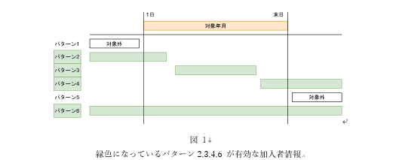

 | 2023年8月の加入者情報のパターン |  |  |  |  | 2023年11月の加入者情報のパターン |  |  |  |  | 2024年2月の加入者情報のパターン
 |  | 対象年月 | 加入日 | 解約日 | バッチ稼働対象か |  | 対象年月 | 加入日 | 解約日 | バッチ稼働対象か |  | 対象年月 | 加入日 | 解約日 | バッチ稼働対象か
 | パターン1 | 2023-08-01 | 2023-07-01 | 2023-07-31 | 対象外 | パターン1 | 2023-11-01 | 2023-10-01 | 2023-10-31 | 対象外 | パターン1 | 2024-02-01 | 2024-01-01 | 2024-01-31 | 対象外
 | パターン2 | 2023-08-01 | 2023-07-01 | 2023-08-01 | 対象 | パターン2 | 2023-11-01 | 2023-10-01 | 2023-11-01 | 対象 | パターン2 | 2024-02-01 | 2024-01-01 | 2024-02-01 | 対象
 | パターン3 | 2023-08-01 | 2023-08-01 | 2023-08-31 | 対象 | パターン3 | 2023-11-01 | 2023-11-01 | 2023-11-30 | 対象 | パターン3 | 2024-02-01 | 2024-02-01 | 2024-02-29 | 対象
 | パターン4 | 2023-08-01 | 2023-08-31 | 2023-09-30 | 対象 | パターン4 | 2023-11-01 | 2023-11-30 | 2023-12-31 | 対象 | パターン4 | 2024-02-01 | 2024-02-29 | 2024-03-31 | 対象
 | パターン5 | 2023-08-01 | 2023-09-01 | 2023-09-30 | 対象外 | パターン5 | 2023-11-01 | 2023-12-01 | 2023-12-31 | 対象外 | パターン5 | 2024-02-01 | 2024-03-01 | 2024-03-31 | 対象外
 | パターン6 | 2023-08-01 | 2023-07-01 | null | 対象 | パターン6 | 2023-11-01 | 2023-10-01 | null | 対象 | パターン6 | 2024-02-01 | 2024-01-01 | null | 対象

②料金情報について
 | T_CHARGEの適用開始日・適用終了日でパターンを作成。
 | 「バッチ詳細設計書1.4.5 有効な料金情報とは」参照。

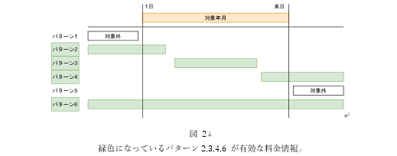

 | 2023年8月の料金情報のパターン |  |  |  |  | 2023年11月の料金情報のパターン |  |  |  |  | 2024年2月の料金情報のパターン
 |  | 対象年月 | 適用開始日 | 適用終了日 | バッチ稼働対象か |  | 対象年月 | 適用開始日 | 適用終了日 | バッチ稼働対象か |  | 対象年月 | 適用開始日 | 適用終了日 | バッチ稼働対象か
 | パターン1 | 2023-08-01 | 2023-07-01 | 2023-07-31 | 対象外 | パターン1 | 2023-11-01 | 2023-10-01 | 2023-10-31 | 対象外 | パターン1 | 2024-02-01 | 2024-01-01 | 2024-01-31 | 対象外
 | パターン2 | 2023-08-01 | 2023-07-01 | 2023-08-01 | 対象 | パターン2 | 2023-11-01 | 2023-10-01 | 2023-11-01 | 対象 | パターン2 | 2024-02-01 | 2024-01-01 | 2024-02-01 | 対象
 | パターン3 | 2023-08-01 | 2023-08-01 | 2023-08-31 | 対象 | パターン3 | 2023-11-01 | 2023-11-01 | 2023-11-30 | 対象 | パターン3 | 2024-02-01 | 2024-02-01 | 2024-02-29 | 対象
 | パターン4 | 2023-08-01 | 2023-08-31 | 2023-09-30 | 対象 | パターン4 | 2023-11-01 | 2023-11-30 | 2023-12-31 | 対象 | パターン4 | 2024-02-01 | 2024-02-29 | 2024-03-31 | 対象
 | パターン5 | 2023-08-01 | 2023-09-01 | 2023-09-30 | 対象外 | パターン5 | 2023-11-01 | 2023-12-01 | 2023-12-31 | 対象外 | パターン5 | 2024-02-01 | 2024-03-01 | 2024-03-31 | 対象外
 | パターン6 | 2023-08-01 | 2023-07-01 | null | 対象 | パターン6 | 2023-11-01 | 2023-10-01 | null | 対象 | パターン6 | 2024-02-01 | 2024-01-01 | null | 対象

ケース1
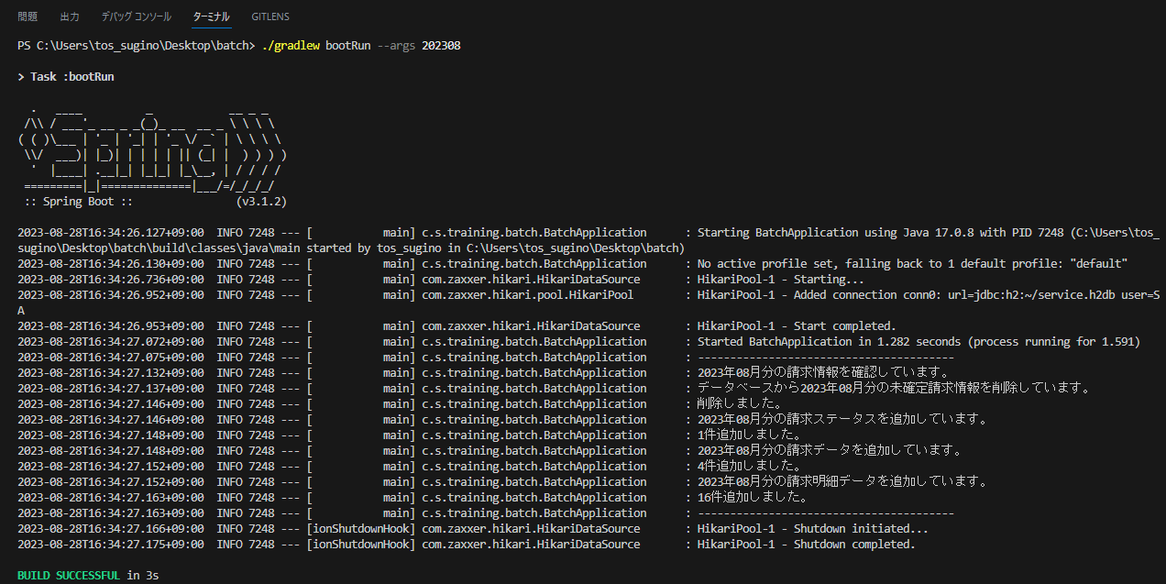
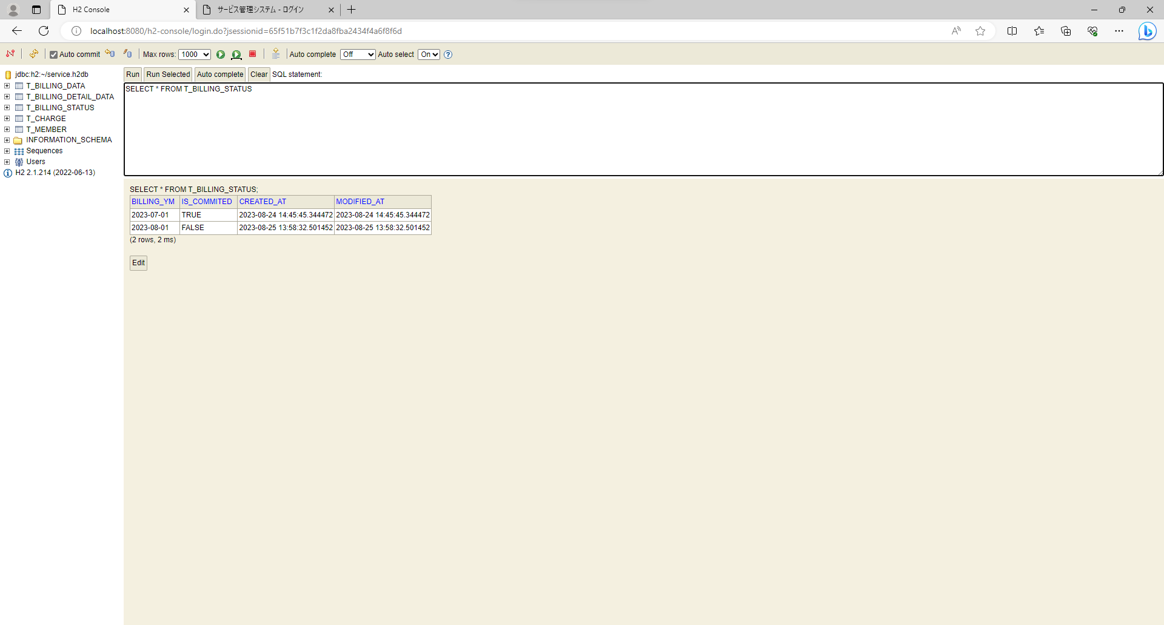
テスト内容：コマンドライン引数が「YYYYMM」の状態でバッチを起動する。(バッチ稼働対象年月の請求ステータスの確定が未確定の場合)
確認内容：バッチが正常終了すること。

ケース5～15

テスト内容：コマンドライン引数が「YYYYMM」の状態でバッチを起動する。(バッチ稼働対象年月の請求ステータスの確定が未確定の場合)
確認内容：DBの請求データに請求データが正しく作成されていること。
確認内容：DBの請求データ.請求年月がバッチ稼働対象年月と一致していること。
確認内容：DBの請求データ.加入者IDにバッチ稼働対象年月の有効な加入者の加入者IDが登録されていること。
確認内容：DBの請求データ.メールアドレスにバッチ稼働対象年月の有効な加入者のメールアドレスが登録されていること。
確認内容：DBの請求データ.氏名にバッチ稼働対象年月の有効な加入者の氏名が登録されていること。
確認内容：DBの請求データ.住所にバッチ稼働対象年月の有効な加入者の住所が登録されていること。
確認内容：DBの請求データ.加入日にバッチ稼働対象年月の有効な加入者の加入日が登録されていること。
確認内容：DBの請求データ.解約日にバッチ稼働対象年月の有効な加入者の解約日が登録されていること。
確認内容：DBの請求データ.決済方法にバッチ稼働対象年月の有効な加入者の決済方法が登録されていること。
確認内容：DBの請求データ.請求金額にバッチ稼働対象年月の有効な料金情報の月額金額の合計が登録されていること。
確認内容：DBの請求データ.消費税率に0.1が登録されていること。

ケース16～23
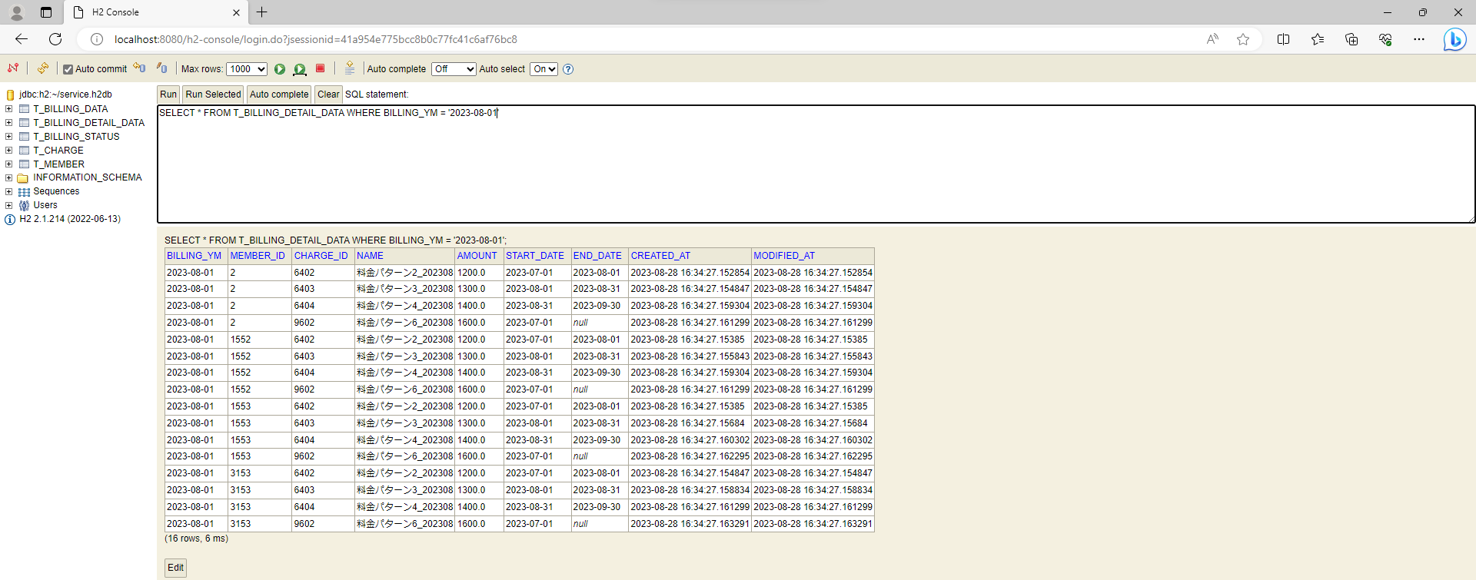
テスト内容：コマンドライン引数が「YYYYMM」の状態でバッチを起動する。(バッチ稼働対象年月の請求ステータスの確定が未確定の場合)
確認内容：DBの請求明細データに請求明細データが正しく作成されていること。
確認内容：DBの請求明細データ.請求年月がバッチ稼働対象年月と一致していること。
確認内容：DBの請求明細データ.加入者IDにバッチ稼働対象年月の有効な加入者の加入者IDが登録されていること。
確認内容：DBの請求明細データ.料金IDにバッチ稼働対象年月の有効な料金情報の料金IDが登録されていること。
確認内容：DBの請求明細データ.料金名にバッチ稼働対象年月の有効な料金情報の料金名が登録されていること。
確認内容：DBの請求明細データ.月額料金にバッチ稼働対象年月の有効な料金情報の料金名が登録されていること。
確認内容：DBの請求明細データ.適用開始日にバッチ稼働対象年月の有効な料金情報の適用開始日が登録されていること。
確認内容：DBの請求明細データ.適用終了日にバッチ稼働対象年月の有効な料金情報の適用終了日が登録されていること。

ケース24～29

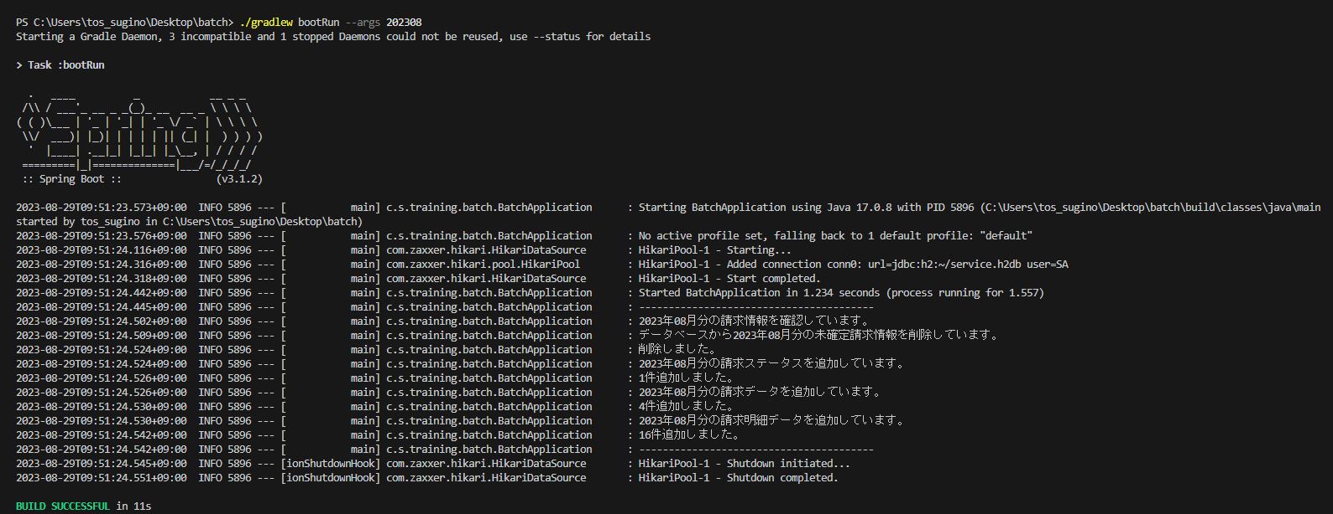

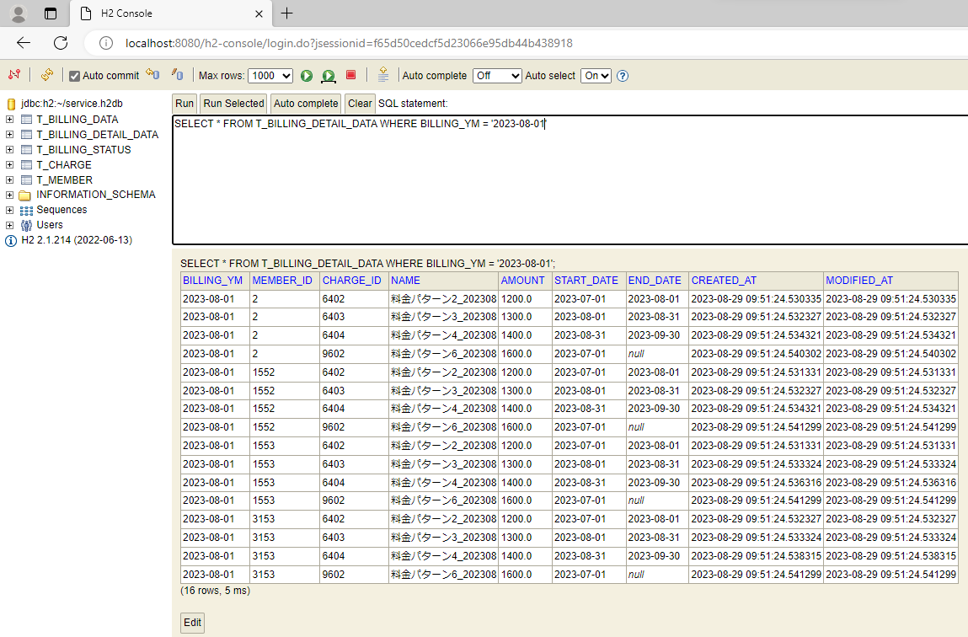
テスト内容：バッチ実行後に加入者情報のパターン1～6のレコード状況をDBで確認する。(バッチ稼働対象年月：2023年8月で実施)
確認内容：(加入者パターン1)請求データ・請求明細データテーブルにデータが存在しないこと。
確認内容：(加入者パターン2)請求データ・請求明細データテーブルにデータが存在していること。
確認内容：(加入者パターン3)請求データ・請求明細データテーブルにデータが存在していること。
確認内容：(加入者パターン4)請求データ・請求明細データテーブルにデータが存在していること。
確認内容：(加入者パターン5)請求データ・請求明細データテーブルにデータが存在しないこと。
確認内容：(加入者パターン6)請求データ・請求明細データテーブルにデータが存在していること。

ケース30～35
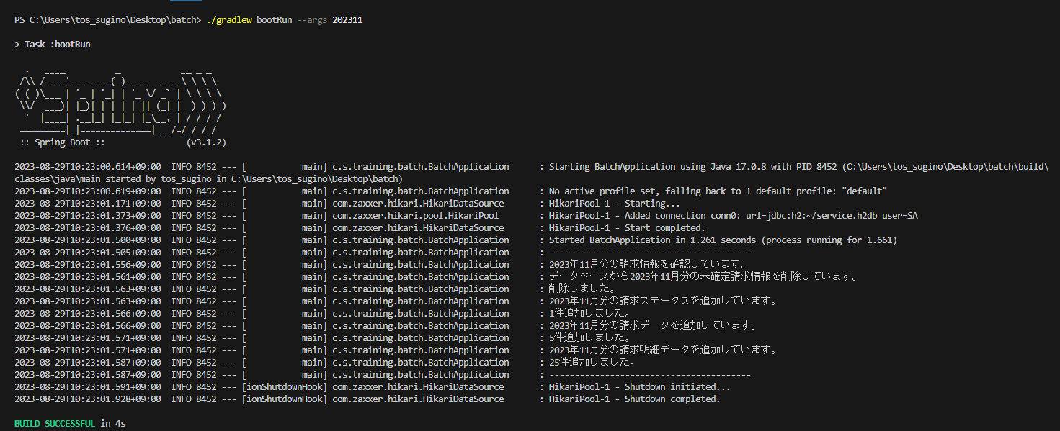


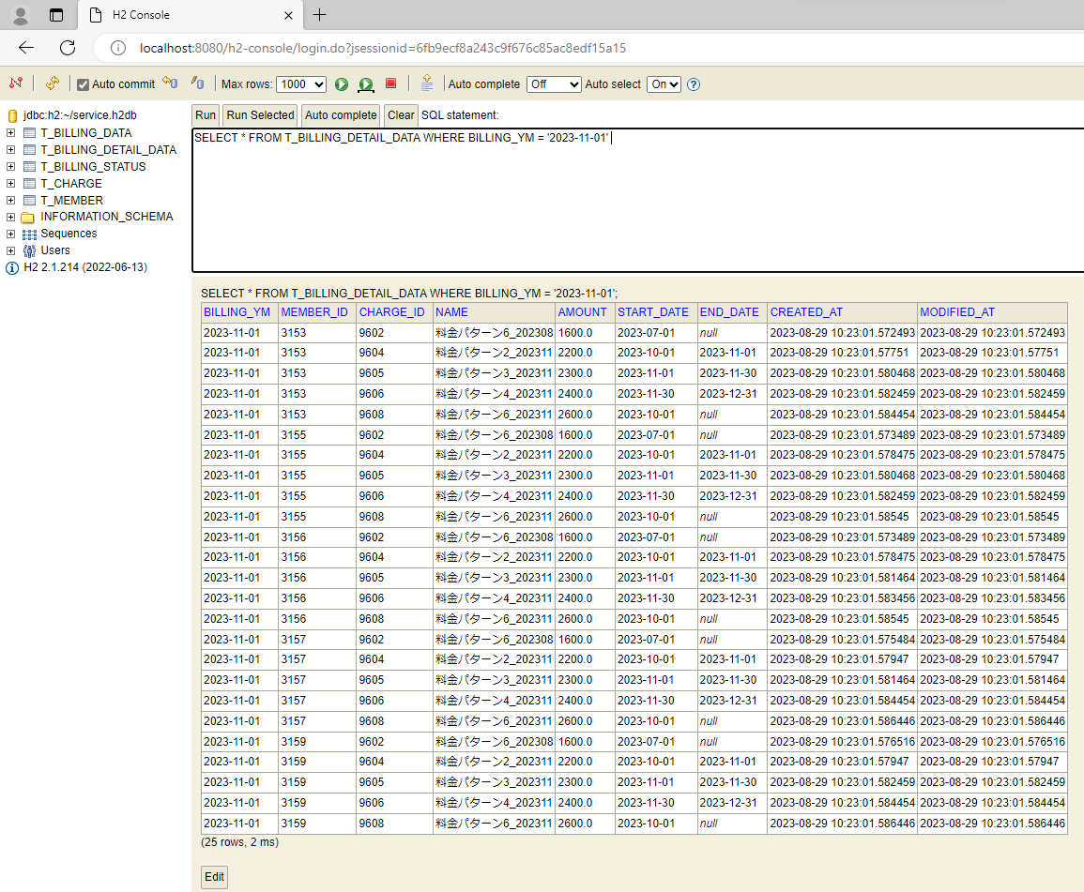
テスト内容：バッチ実行後に加入者情報のパターン1～6のレコード状況をDBで確認する。(バッチ稼働対象年月：2023年11月で実施)
確認内容：(加入者パターン1)請求データ・請求明細データテーブルにデータが存在しないこと。
確認内容：(加入者パターン2)請求データ・請求明細データテーブルにデータが存在していること。
確認内容：(加入者パターン3)請求データ・請求明細データテーブルにデータが存在していること。
確認内容：(加入者パターン4)請求データ・請求明細データテーブルにデータが存在していること。
確認内容：(加入者パターン5)請求データ・請求明細データテーブルにデータが存在しないこと。
確認内容：(加入者パターン6)請求データ・請求明細データテーブルにデータが存在していること。

ケース36～41

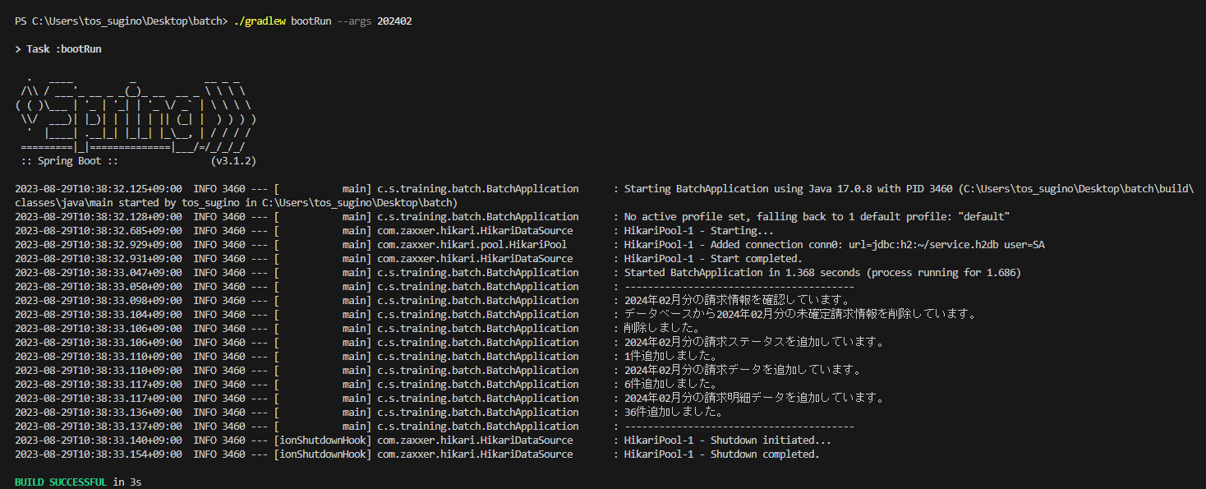

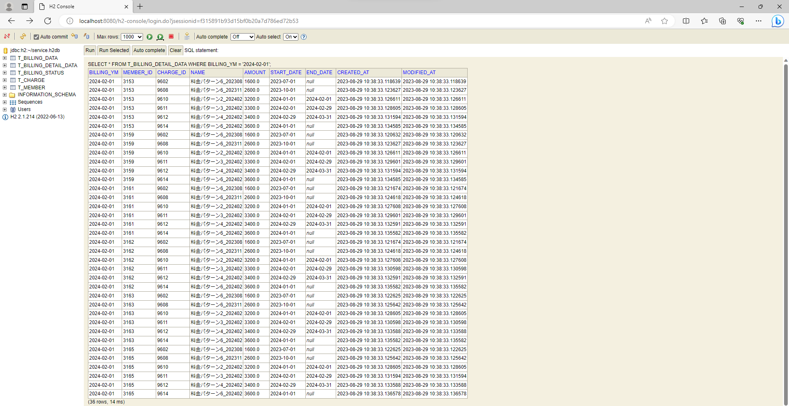
テスト内容：バッチ実行後に加入者情報のパターン1～6のレコード状況をDBで確認する。(バッチ稼働対象年月：2024年2月で実施)
確認内容：(加入者パターン1)請求データ・請求明細データテーブルにデータが存在しないこと。
確認内容：(加入者パターン2)請求データ・請求明細データテーブルにデータが存在していること。
確認内容：(加入者パターン3)請求データ・請求明細データテーブルにデータが存在していること。
確認内容：(加入者パターン4)請求データ・請求明細データテーブルにデータが存在していること。
確認内容：(加入者パターン5)請求データ・請求明細データテーブルにデータが存在しないこと。
確認内容：(加入者パターン6)請求データ・請求明細データテーブルにデータが存在していること。

ケース60～63
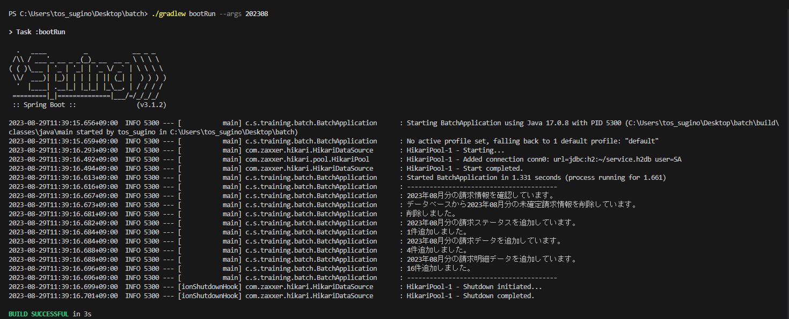


テスト内容：コマンドライン引数が「YYYYMM」の状態でバッチを起動する。(バッチ稼働対象年月の請求ステータスの確定が未確定の場合)
確認内容：ログの対象年月がコマンドライン引数に入力した年月と一致すること。
確認内容：ログの請求ステータスの追加件数が請求ステータスに追加されたレコード数と一致すること。
確認内容：ログの請求データの追加件数が請求データに追加されたレコード数と一致すること。
確認内容：ログの請求明細データの追加件数が請求明細データに追加されたレコード数と一致すること。

ケース67～68
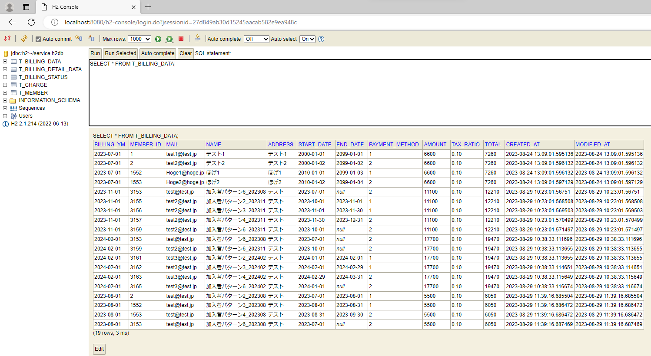
テスト内容：コマンドライン引数が「YYYYMM」の状態でバッチを起動する。(バッチ稼働対象年月の請求ステータスの確定が確定済みの場合)
確認内容：DBの請求データ状況に請求ステータスが作成されていないこと。
確認内容：対象年月の請求ステータスのレコードがバッチ起動前のレコードの一致していること。

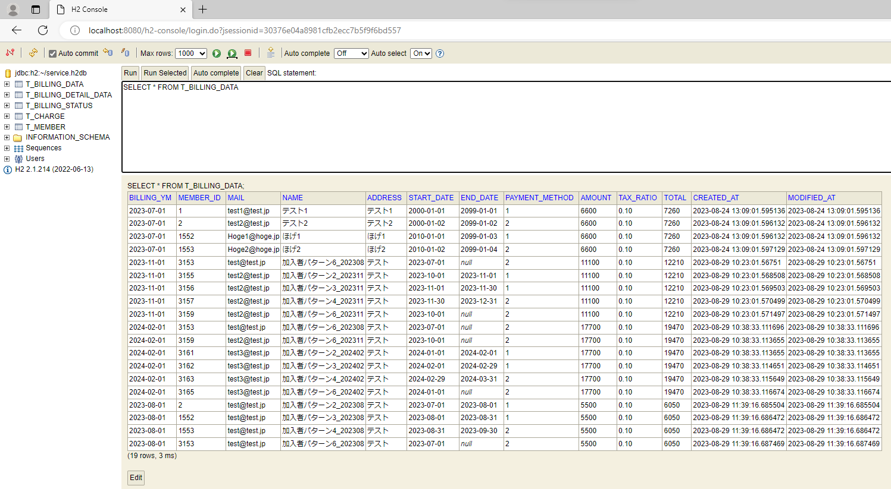
《バッチ実行前》

《バッチ実行後》

ケース69～70
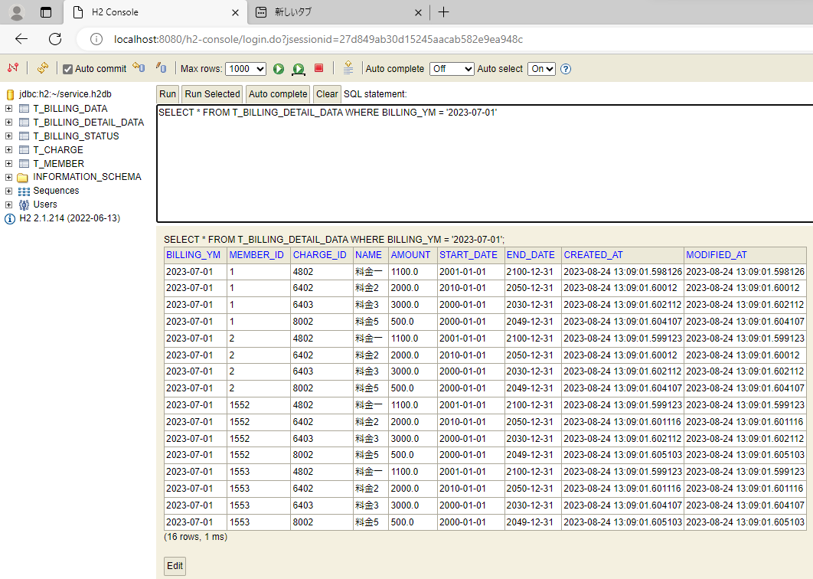
テスト内容：コマンドライン引数が「YYYYMM」の状態でバッチを起動する。(バッチ稼働対象年月の請求ステータスの確定が確定済みの場合)
確認内容：DBの請求データ状況に請求ステータスが作成されていないこと。
確認内容：対象年月の請求ステータスのレコードがバッチ起動前のレコードの一致していること。

《バッチ実行前》


《バッチ実行後》

ケース74～75

テスト内容：コマンドライン引数が「YYYYMM」の状態でバッチを起動する。(バッチ稼働対象年月の請求ステータスの確定が確定済みの場合)
確認内容：DBの請求データに請求データが作成されていないこと。
確認内容：対象年月の請求データのレコードがバッチ起動前のレコードの一致していること。

《バッチ実行前》


《バッチ実行後》

